付款单
付款申请单
付款方式 |  |  |  |  |  | 付款单位
 | 支票 |  | 承兑汇票 |  |  |  | 北京事业部 |  | 预算编码
 |  |  |  |  |  |  |  |  |  | CW01
 | 现金 |  | 其它 |  |  | P | 集团公司

P | 电汇 |  |  |  |  | 付款类型

收款方 |  | 济宁骄阳劳务服务有限公司 |  |  |  |  | 押金 |  | 出纳填写 |  |  | #REF!

 |  |  |  |  |  | P | 预付款 |  | 付款

地 址 |  | 汶上县城广场路中段 |  |  |  |  | 发票到付 |  | 转帐

银行帐号 |  | 0200011619200038050 |  |  |  |  | 预支现金 |  | 文号

银行名称 |  | 中国银行汶上支行 |  |  |  |  | 费用报销单 |  | 支票号

备 注 |  |  |  |  |  |  | 其它 |  | 付款日

摘要 |  |  |  |  | 科目代码 / 内容/资本性资产编号 |  |  |  |  | 金额
购买A材料预付40%款 |  |  |  |  |  |  |  |  |  | 10,000.00

总金额 |  |  |  |  |  |  |  |  |  | ￥10,000.00

大写金额:壹万元整
部门经办人：张 |  |  |  |  |  |  | 部门批准人：部门直接领导
财务审核 |  |  |  | 总经理批准 |  |  |  |  |  | 财务总监
 |  |  |  | 孙

财务主管/部长 |  |  |  | 集团总裁/副总裁批准 |  |  |  |  |  | 收款人
 |  |  |  | 郭

预算说明 |  |  |  | 预算内 | P |  | 预算外 | 预算员 |  |  | 李


 | 附件 |  |  |  |  |  | 备注
 | 发票___份 |  |  |  |  |  | 如果附件框内没有合适类型的的可以在备注里面注明附件类型及份数
 | 缴款通知___份

 | 合同___份
 | 采购申请___份
 | 收货单___份
 | 采购订单___份

 |  |  | 红色字体均为手写

差旅费报销单
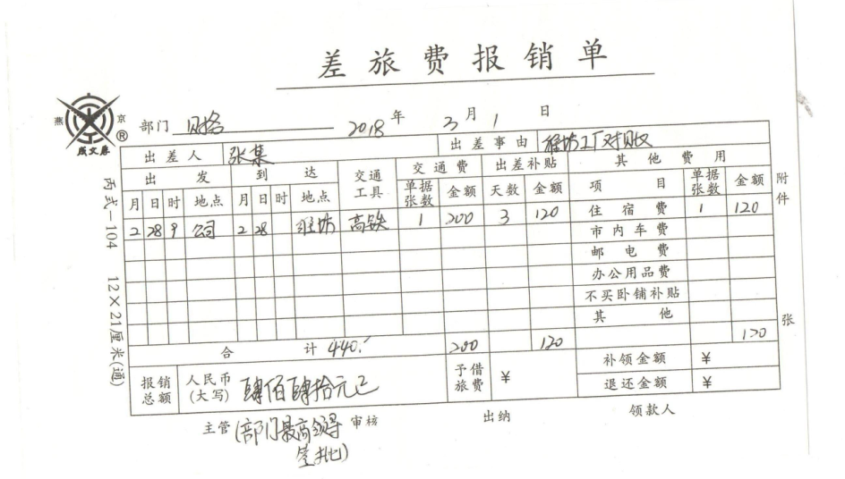

手写即可

